Tájékoztató
Tájékoztató és kitöltési ajánlás az excel önértékelési munkasablon használatához

Jelen önértékelési munkasablon az Önértékelési Kézikönyv szakképző intézmények számára 2. kiadásának felhasználásával került összeállításra.
ikk.hu

1. Adatlap munkalap

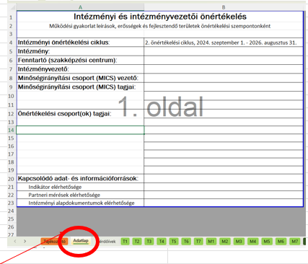

Az Adatlap használatával azonosíthatóvá válik, hogy mely intézménynek az önértékelése készült el és hogy intézményvezetőként ki végezte el az önértékelést. Vezetőváltás esetén segíti a nyomonkövethetőséget.

2. Kérdőívek munkalap

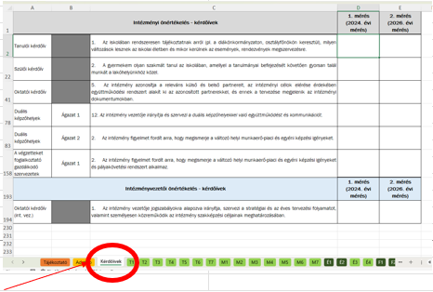

A Kérdőívek munkalap használata egyszerűsíti a kötelező partneri mérési eredmények megfelelő önértékelési szempontnál való szerepeltetését.

A Kérdőívek munkalapon találhatók a kötelező parnteri mérések kérdőívének kérdései. Amennyiben az intézmény a mérések intézményi átlageredményeit ezen a munkalapon rögzíti, az egy hivatkozás segítségével minden olyan önértékelési szempont munkalapjára átkerül, ahol az adott mérési eredmény figyelembe vétele releváns.

A Kérdőívek munkalap ajánlott kitöltése
- "B" oszlopban az ágazatok nevének intézménynél releváns szerepeltetése, "Ágazat1", … átírása
- "D" és "E" oszlopban a kérdésenkénti intézményi átlageredmény beírása

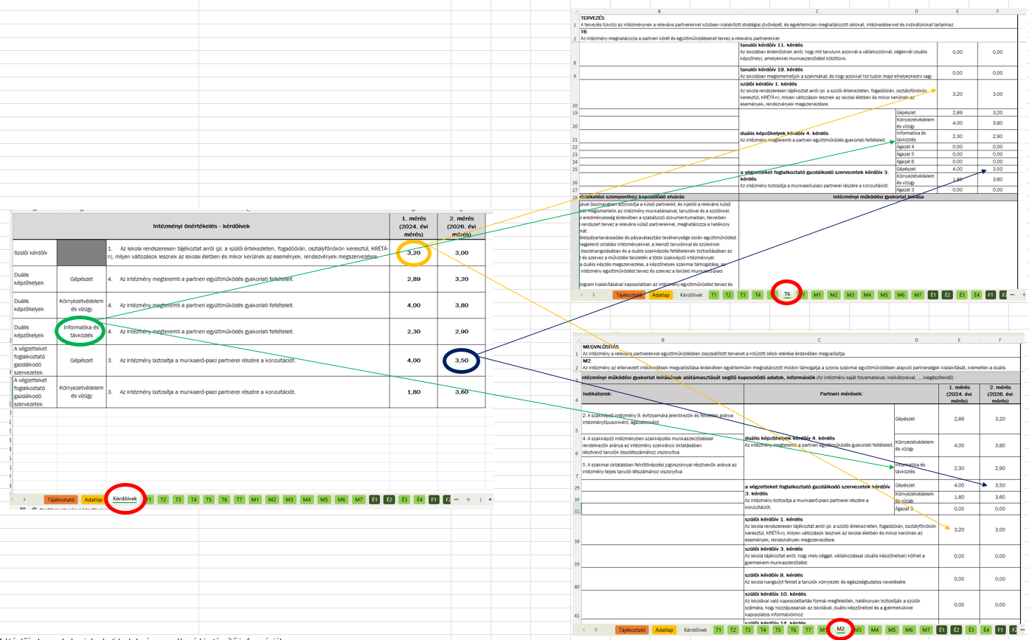

A Kérdőívek munkalap tartalmára vonatkozó kiegészítő információk:
- Két mérési eredmény adata vihető fel jelenleg a táblába, ami bővíthető. --> Fontos, hogy a bővítés esetén az intézmény a T1 - F3 munkalapokon bővítse a sablont és kiegészítse a hivatkozást.
- A tábla a kötelező kérdőívek kötelező kérdéseit tartalmazza, ami bővíthető. --> Fontos, hogy a bővítésnél a már meglévő kérdések sorszámai ne változzanak és az intézmény a releváns önértékelési szempont munkalapján szerepeltesse a kérdést és annak intézményi átlageredményét.
- A duális képzőhelyek kérdőivét a tábla jelenleg 6 különböző ágazatra vonatkozóan tartalmazza, ami szűkíthető vagy bővíthető. --> Fontos, hogy a T1 - F3 munkalapokon is elvégezze az intézmény a módosítást, ha változtat.
- A végzetteket foglalkoztató gazdálkodó szervezetek kérdőivét a tábla jelenleg 3 különböző ágazatra vonatkozóan tartalmazza, ami szűkíthető vagy bővíthető. --> Fontos, hogy a T1 - F3 munkalapokon is elvégezze az intézmény a módosítást, ha változtat.

T1 - F3 munkalapok

A T1 - F3 munkalapok az Önértékelési Kézikönyv 9. sz. melléklete alapján készültek.

A sablon tartalmazza
- az adott önértékelési szempontnál releváns kötelező és a nem kötelező folyamatok felsorolását,
- az adott önértékelési szempontnál releváns kötelező indikátorok felsorolását,
- az adott önértékelési szempontnál releváns partneri mérések kérdéseihez kapcsolódó átlageredményeket.
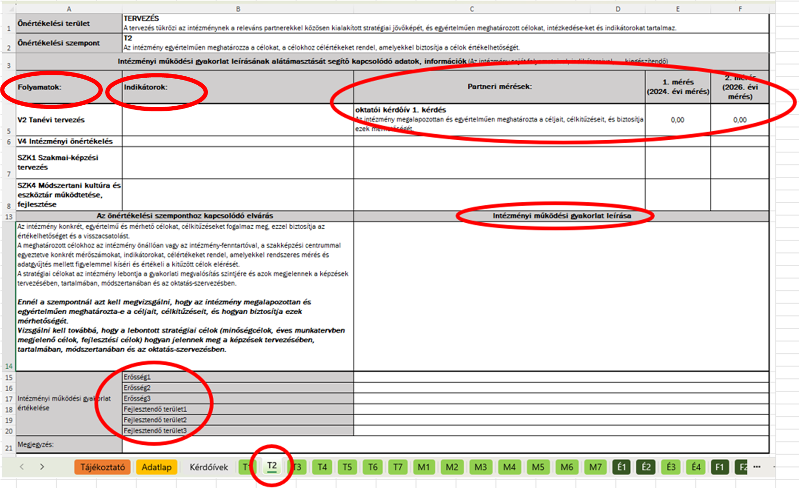

A T1 - F3 munkalap ajánlott kitöltése
- a folyamatok felsorolásának kiegészítése az intézmény MIR leírása alapján az adott szempontnál releváns saját folyamatokkal, ha az intézmény MIR leírásában a kötelező és javasolt folyamatokon kívül más folyamatok is szerepelnek,
- az indikátorok felsorolásának kiegészítése az intézmény MIR leírása alapján az adott szempontnál releváns saját indikátorokkal, ha az intézmény MIR leírásában a kötelező indikátorokon kívül más indikátorok is szerepelnek,
- a partneri mérések kiegészítése az intézmény MIR leírása alapján, ha az intézmény MIR leírásában a kötelező kérdőíveken és/vagy kérdéseken kívül saját kérdőívek, kérdések szerepelnek,
- az intézményi működési gyakorlat leírás elkészítése az Önértékelési Kézikönyv 2.2. Az egyes önértékelési szempontokhoz az intézményi működési gyakorlat leírások elkészítése fejezetben részletesen bemutatott módszertan alapján, --> Fontos, hogy annak ellenére, hogy a partneri mérési eredmények szerepelnek a szempontnál a működési gyakorlat leírás adott részénél alátámasztásként szükséges a rájuk való hivatkozás. Szükség esetén sorbeszúrással a rendelkezésre álló felület bővíthető.
- az adott szempontra vonatkozóan az intézmény erősségeinek és fejlesztendő területeinek megfogalmazása, --> Fontos, hogy az erősségek és a fejlesztendő területek külön-külön sorban szerepeljenek. (Szükség esetén a táblázat bővíthető.)
- az adott szempontra vonatkozóan az intézményvezető erősségeinek és fejlesztendő területeinek intézményvezető általi megfogalmazása, --> Fontos, hogy az erősségeket és a fejlesztendő területeket külön-külön sorban szerepeljenek. (Szükség esetén a táblázat bővíthető.)
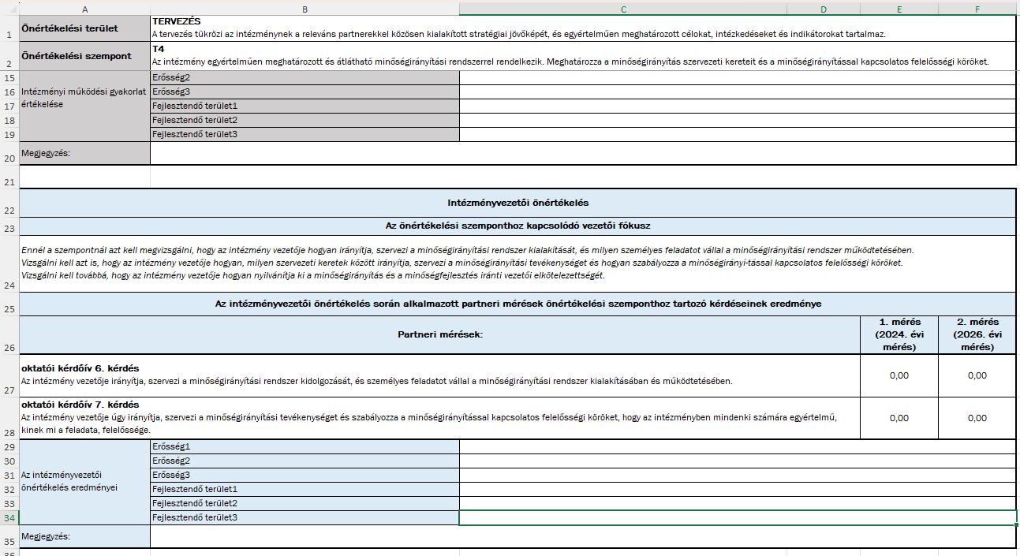

Az INT_Erossegek_lista, az INT_Fejlesztendok_lista, az INTVEZ_Erossegek_lista, az INTVEZ_Fejlesztendok_lista munkalapok

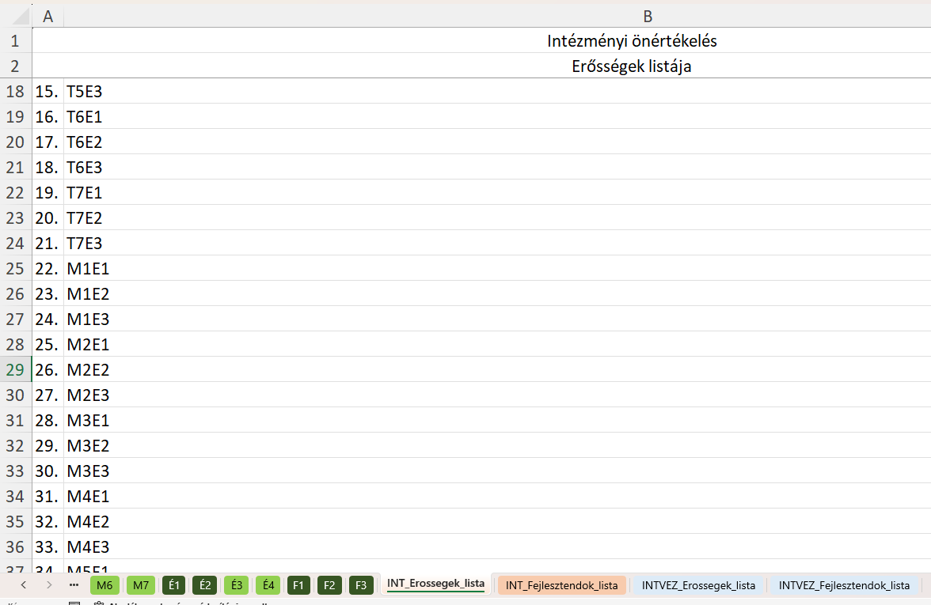

Amennyiben a T1 - F3 munkalapokon az Erősség1, Erősség2,…. Fejlesztendő területek3 celláihoz az intézmény, intézményvezető beírja az erősségeket, fejlesztendő területeket, akkor a hivatkozások segítségével
- az intézményi erősségek összegyűjtésre kerülnek az INT_Erossegek_lista munkalapon,
- az intézményi fejlesztendő területek összegyűjtésre kerülnek az INT_Fejlesztendok_lista munkalapon,
- az intézményvezetői erősségek összegyűjtésre kerülnek az INTVEZ_Erossegek_lista munkalapon,
- az intézményvezetői fejlesztendő területek összegyűjtésre kerülnek az INTVEZ_Fejlesztendok_lista munkalapon.

Az INT_Erossegek_lista, az INT_Fejlesztendok_lista, az INTVEZ_Erossegek_lista, az INTVEZ_Fejlesztendok_lista munkalapok ajánlott kitöltése
- A T1 - F3 munkalapok kitöltését követően, ha egy önértékelési szempontnál háromnál kevesebb erősség vagy fejlesztendő terület került meghatározásra, akkor az INT_Erossegek_lista, az INT_Fejlesztendok_lista, az INTVEZ_Erossegek_lista, az INTVEZ_Fejlesztendok_lista munkalapok "B" oszlopának adott sorában, cellájában "0" szerepel, ezeket a sorokat érdemes törölni.
- INT_Erossegek_lista, az INT_Fejlesztendok_lista, az INTVEZ_Erossegek_lista, az INTVEZ_Fejlesztendok_lista munkalapokon el tudja végezni az intézmény, az intézményvezető az erősségek és a fejlesztendő területek összesítését az Önértékelési Kézikönyv 2.4. Erősségek és fejlesztendő területek összesítése fejezetében leírt módszertan alapján.
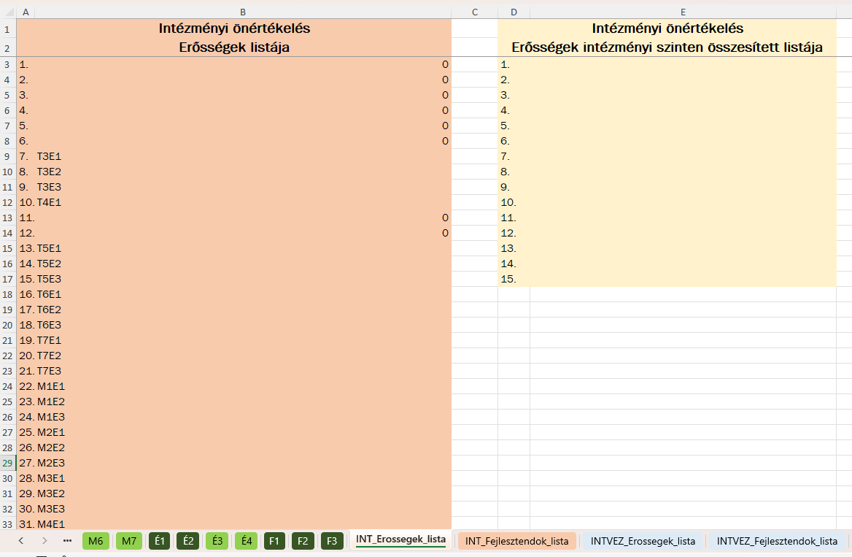
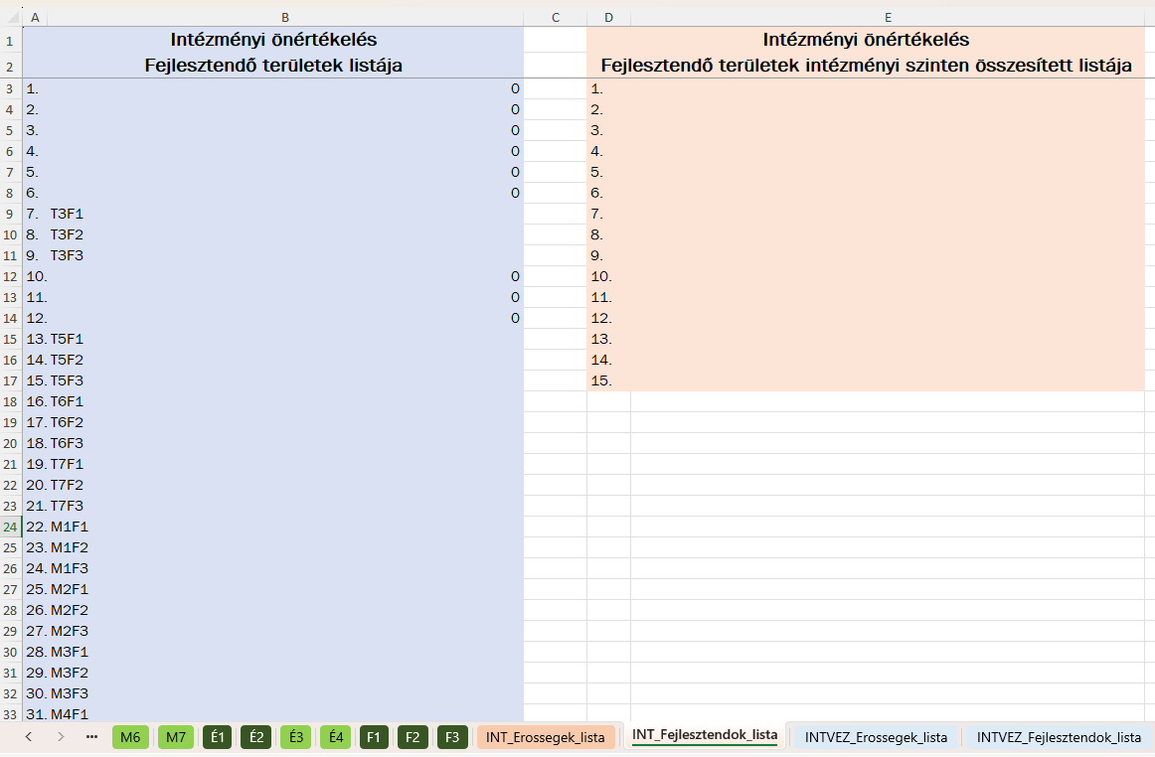

- az INT_Fejlesztendok_lista és az INTVEZ_Fejlesztendok_lista munkalapokon el tudja készíteni az intézmény, az intézményvezető a fejlesztendő területek rangsorolt listáját az Önértékelési Kézikönyv 2.5. A fejlesztendő területek rangsorolása fejezetében leírt módszertan alapján,
